Hoja1
Test Case ID | TC-5-1 |  | Requisitos previos |  | Test Data
Hecho por | Manuel Antoniow |  | Ya tener un usuario registrado para iniciar sesion |  | User e-mail = pepe@gmail.com
Test Case Titulo | PE-54 Inicio de Sesion
TC Descripción | Como usuario quiero poder iniciar sesión |  |  |  | User password = 1233
TC Prioridad | Alta
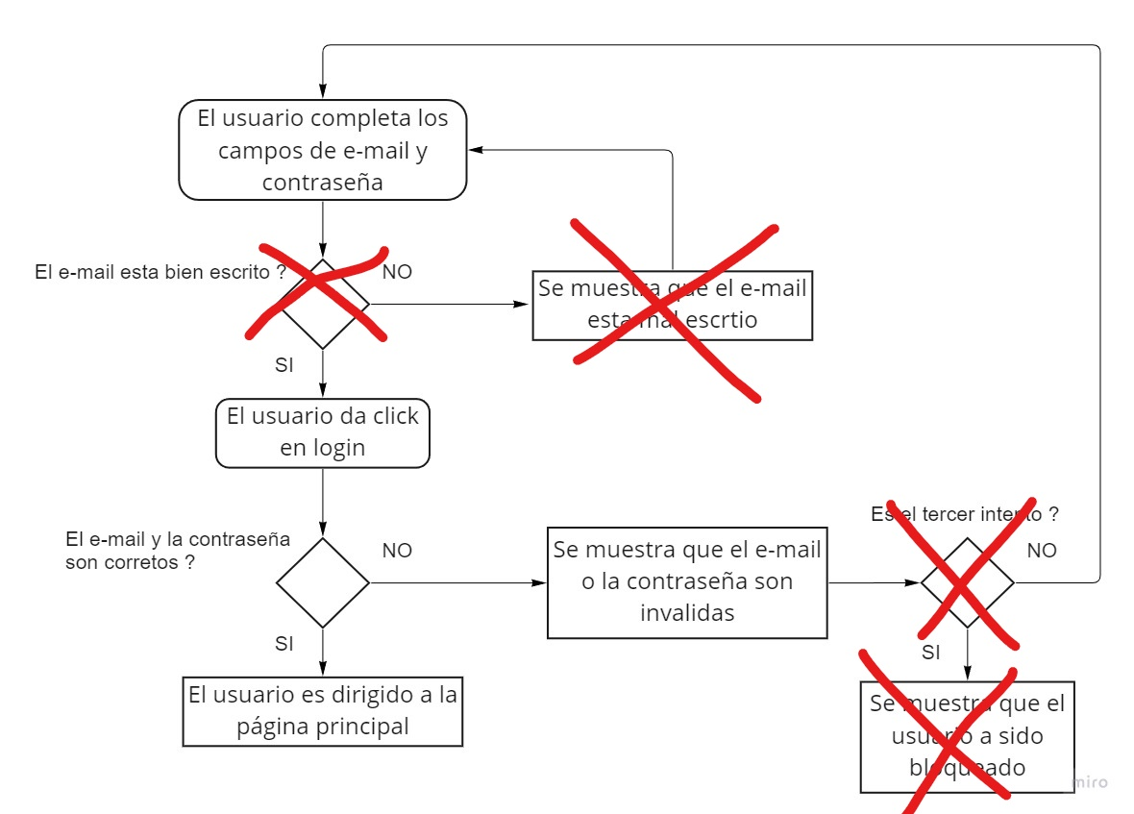
Principal | Paso | Resultado esperado |  | Resultado obtenido
1 | Navegar hasta la seccion "Already register" | Poder visualizar el formulario para completar e-mail y contraseña |  | Visualizacion del formulario para completar e-mail y contraseña al navegar a la seccion sig in
2 | Completar el campo de e-mail sin ningun error | Visualizar que el e-mail esta bien escrito |  | No exite esta verificacion previa a clickear Enviar
3 | Completar el campo de contraseña con la contraseña correcta | - |  | -
No existe esta verificacion
4 | Clikear login | Visualisar mensaje de éxito y ser redirigido a la pagina principal |  | No hay mensaje de éxito y se redirige a la pagina principal

No existe este blockeo
Test Case ID | TC-5-2 |  | Requisitos previos |  | Test Data
Hecho por | Manuel Antoniow |  | Ya tener un usuario registrado para iniciar sesion |  | User e-mail = pepe#gmail
Test Case Titulo | PE-54 Inicio de Sesion error e-mail
TC Descripción | Como usuario quiero poder iniciar sesión |  |  |  | User password = 1233
TC Prioridad | Alta

Secundario | Paso | Resultado esperado |  | Resultado obtenido
1 | Navegar hasta la seccion "Already register" | Poder visualizar el formulario para completar e-mail y contraseña |  | Visualizacion del formulario para completar e-mail y contraseña al navegar a la seccion sig in
2 | Completar el campo de e-mail con algun error | Visualizar que el e-mail esta mal escrito y hay que modificarlo para continuar |  | No exite esta verificacion previa a clickear Enviar

Test Case ID | TC-5-3 |  | Requisitos previos |  | Test Data
Hecho por | Manuel Antoniow |  | Ya tener un usuario registrado para iniciar sesion |  | User e-mail = pepe@gmail.com
Test Case Titulo | PE-54 Inicio de Sesion error y reingreso
TC Descripción | Como usuario quiero poder iniciar sesión |  |  |  | password incorrecta = aaaa
TC Prioridad | Alta |  |  |  | password = 1234

Secundario | Paso | Resultado esperado |  | Resultado obtenido
1 | Navegar hasta la seccion "Already register" | Poder visualizar el formulario para completar e-mail y contraseña |  | Visualizacion del formulario para completar e-mail y contraseña al navegar a la seccion sig in
2 | Completar el campo de e-mail sin ningun error | Visualizar que el e-mail esta bien escrito |  | No exite esta verificacion previa a clickear Enviar
3 | Completar el campo de contraseña con la contraseña incorrecta | - |  | -
4 | Clikear login | Visualisar mensaje de error y que no se haya bloqueado al usuario |  | Visualizacion del mensaje de error y que no se haya bloqueado al usuario
5 | Completar los campos de e-mail y contraseña de manera correcta | - |  | -
6 | Clikear login | Visualisar mensaje de éxito y ser redirigido a la pagina principal |  | No hay mensaje de éxito y se redirige a la pagina principal

Test Case ID | TC-5-4 |  | Requisitos previos |  | Test Data
Hecho por | Manuel Antoniow |  | Ya tener un usuario registrado para iniciar sesion |  | User e-mail = pepe@gmail.com
Test Case Titulo | PE-54 Inicio de Sesion bloqueo
TC Descripción | Como usuario quiero poder iniciar sesión |  |  |  | password incorrecta = aaaa
TC Prioridad | Alta

Secundario | Paso | Resultado esperado |  | Resultado obtenido
1 | Navegar hasta la seccion "Already register" | Poder visualizar el formulario para completar e-mail y contraseña |  | Visualizacion del formulario para completar e-mail y contraseña al navegar a la seccion sig in
Repetir esatas acciones x3
2 | Completar el campo de e-mail sin ningun error | Visualizar que el e-mail esta bien escrito |  | No exite esta verificacion previa a clickear Enviar
3 | Completar el campo de contraseña con la contraseña incorrecta | - |  | -
4 | Clikear login | Visualisar mensaje de error |  | Visualizacion del mensaje de error y que no se haya bloqueado al usuario
Fin de la repeticion
5 | Clikear login | Visualisar mensaje de error y que se haya bloqueado al usuario |  | No hay bloqueo de usuario de ningun tipo

